会社マスタ新規登録
 |  | 会社マスタ新規登録
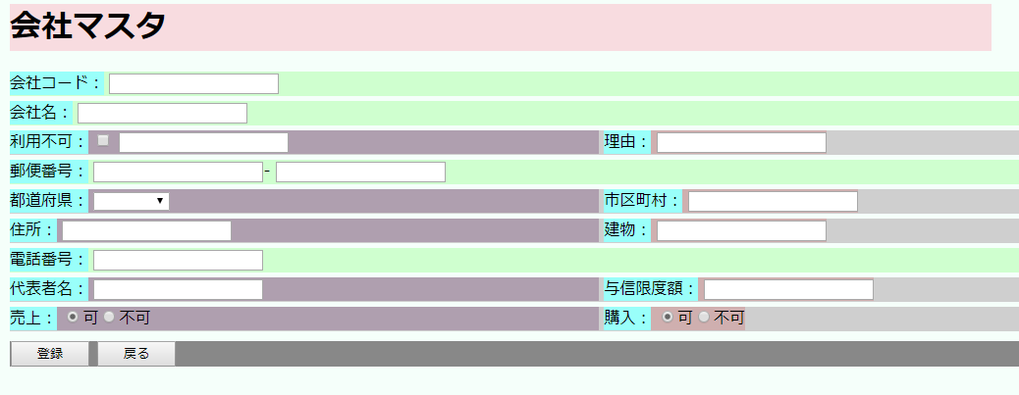

画面項目定義
 | No | 項目名 | 種別 | 入力桁数 |  | 必須 | オペレーションNo | 備考
 | 1 | メッセージ表示領域 | ラベル |  |  |  |  | 赤字で表示
 | 2 | 会社コード | テキストボックス | 10 |  | 〇 |  | 登録時、数字のみ許可
 | 3 | 会社名 | テキストボックス | 50 |  | 〇
 | 4 | 利用不可チェックボックス
 | 5 | 利用不可日付 | 日付
 | 6 | 利用不可理由 | テキストボックス | 50
 | 7 | 郵便番号1 | テキストボックス | 3
 | 8 | 郵便番号2 | テキストボックス | 4
 | 9 | 都道府県 | プルダウンリスト |  |  |  |  | 初期表示時、都道府県マスタの情報を全件表示
 | 10 | 市区町村 | テキストボックス | 30
 | 11 | 住所 | テキストボックス | 50
 | 12 | 電話番号 | テキストボックス | 12 |  |  |  | 登録時、ハイフン許容
 | 13 | 代表者名 | テキストボックス | 10
 | 14 | 与信限度額 | テキストボックス | 14 |  |  |  | 少数点以下は2桁まで
 | 15 | 売上 | ラジオボタン
 | 16 | 購入 | ラジオボタン
 | 17 | 登録ボタン | ボタン |  |  |  | 2
 | 18 | 戻るボタン | ボタン |  |  |  | 3
 | 19

オペレーション定義
 | No | イベント名 | イベントタイプ |  | オペレーション概要
 | 1 | 画面初期表示 | 画面ロード |  | ラジオボタン項目を除く、全ての項目はブランクの状態で表示する。 売上・購入のラジオボタンは、可を選択済みで表示する。
 | 2 | 会社マスタ登録 | ボタンクリック |  | ①入力チェック 各項目の入力桁数、備考欄に記載された制約条件のチェックを行う。 制約にかかった場合、処理を中断しメッセージ表示領域に入力を誘導する旨のメッセージを表示する。 ②登録処理 COMPANY_MASTERテーブルへレコードを登録(INSERT)する。 新規作成者(CREATE_DATE)、最終記入者(UPDATE_USER_ID)には"0001"、新規作成日時(CREATE_DATE)、最終記入日時(UPDATE_DATE)には現在時刻、更新回数(UPDATE_COUNT)には1を登録すること。 登録処理中にエラーが発生した場合、システムエラーが発生した旨を画面に表示する。 ③画面遷移 登録処理が正常に完了した場合、会社マスタ一覧画面へ遷移する。 ただし、会社マスタ一覧画面は遷移前の状態を復元すること。
 | 3 | 戻る | ボタンクリック |  | ①画面遷移 会社マスタ一覧画面へ画面遷移する。 ただし、会社マスタ一覧画面は遷移前の状態を復元すること。

